Sheet1
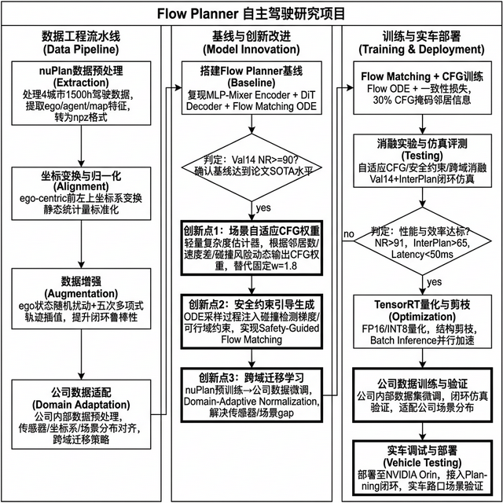
 | BCSC Innovation Idea Profile - Flow Planner

 | Flow Planner: 基于Flow Matching的自动驾驶交互行为建模与轨迹规划

 | Owner: Gao Chao (GOH2SGH)
 | Input date: 2026/03/16

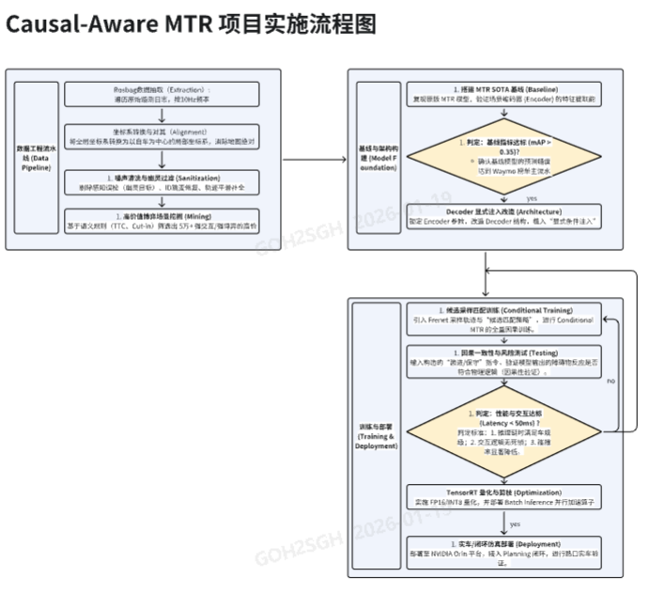
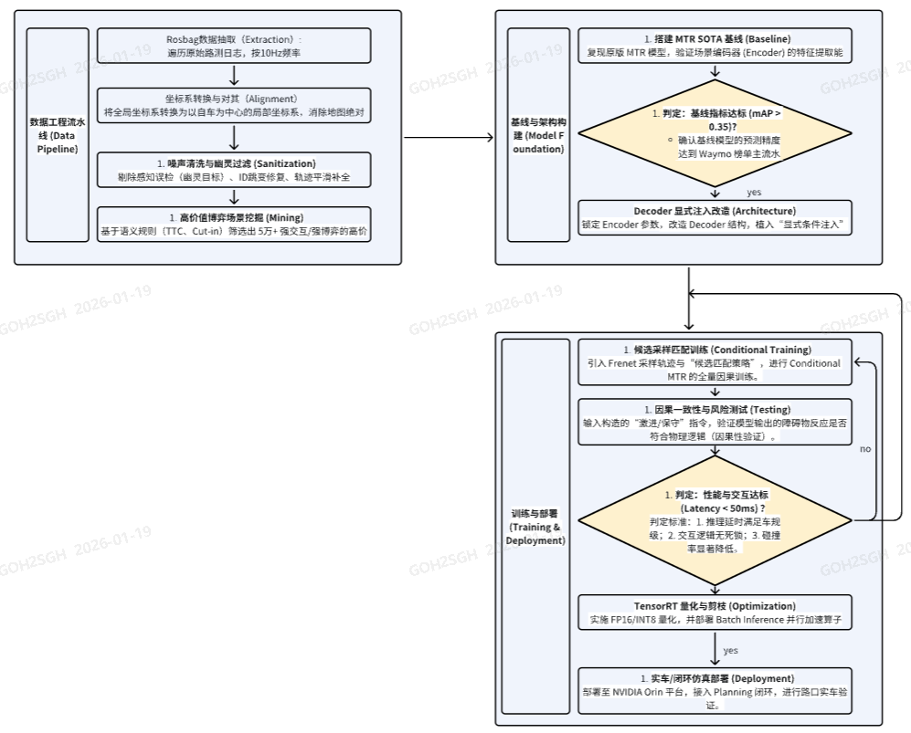
1 | 创新项目的概念和描述
 | Flow Planner（NeurIPS 2025）是一种基于Flow Matching的自动驾驶轨迹规划框架，通过Flow ODE仅需4步即可生成高质量轨迹，在nuPlan Val14达到90.43分（纯学习方法SOTA）。模型仅14.28M参数，推理频率约12Hz。 本项目在Flow Planner基础上，提出三大创新改进并最终落地实车验证： 创新点1：场景自适应CFG权重 原论文使用固定CFG引导权重w=1.8，但不同场景复杂度差异巨大。我们提出训练一个轻量级场景复杂度估计器，根据邻居数量、速度差、碰撞风险等特征动态输出CFG权重——空旷直道用小权重（高效），密集路口用大权重（安全），实现推理时的自适应交互增强。 创新点2：安全约束引导生成（Safety-Guided Flow Matching） 原模型是纯模仿学习，无显式安全保证。我们在ODE采样过程中注入碰撞检测梯度和可行域约束，类似Classifier Guidance但用安全函数替代分类器，使生成的轨迹在满足学习分布的同时强制满足安全约束。这对实车部署至关重要。 创新点3：跨域迁移学习（nuPlan → 公司数据） nuPlan数据与公司实际数据存在传感器配置、坐标系定义、场景分布等domain gap。我们采用两阶段训练策略（nuPlan预训练→公司数据微调），结合Domain-Adaptive Normalization技术，确保模型在公司实际场景中保持性能。

2 | 创新最终的目标交付物
 | 1. 改进版Flow Planner算法库 包含自适应CFG、安全约束引导、跨域迁移三大创新模块，支持nuPlan和公司内部数据的训练与推理。 2. 预训练模型权重 nuPlan基线权重 + 公司数据微调权重，可直接用于推理部署。 3. 实车验证报告 包含公司数据集上的闭环仿真评测结果，以及实车路口场景调试验证报告。 4. 轻量化部署方案 TensorRT FP16量化模型，适配NVIDIA Orin车端平台，推理延迟<50ms。 5. 技术论文 1-2篇 重点发表自适应CFG和安全约束引导的创新工作。

3 | 创新的聚焦点和体现性
 | 聚焦点一：场景自适应CFG权重（创新点1） 当前所有CFG方法均使用固定引导权重，忽视了场景复杂度的巨大差异。我们的方案通过轻量估计器实时判断场景复杂度，输出最优CFG权重。 - 空旷直道：w≈1.0，减少不必要的交互计算 - 拥堵路口：w≈2.5-3.0，强化对关键agent的响应 - 切入/超车：w根据来车TTC动态调整 预期效果：在不增加推理成本的前提下，提升复杂场景安全性。 聚焦点二：安全约束引导生成（创新点2） 将安全约束从'事后检查'前移到'生成过程中'。在Flow ODE求解的每一步，计算当前轨迹与障碍物的碰撞梯度，引导轨迹远离碰撞区域。这是Safety-Guided Flow Matching的首次提出，填补了Flow Matching在安全约束领域的空白。 聚焦点三：跨域迁移落地（创新点3） 解决从开源数据集到公司实际场景的domain gap，最终在实车上验证规划效果。这是从学术研究到工程落地的关键一步。

4 | 创新的出发点和需求来源
 | 1. 复杂交互场景的规划难题 自动驾驶规划的最大挑战来自多车交互行为的多模态性。传统规则方法泛化性差，学习方法此前从未在nuPlan Val14上突破90分。 2. 固定超参数的局限性 当前Flow Planner的CFG权重w=1.8是全局固定值，无法适应从空旷高速到拥堵路口的场景差异，导致简单场景过度保守、复杂场景引导不足。 3. 纯模仿学习缺乏安全保证 模仿学习方法仅学习专家行为分布，无法保证不会生成碰撞轨迹。实车部署要求必须有显式的安全约束机制。 4. 学术数据与实际场景的gap nuPlan数据采集于美国和新加坡，与公司实际运营场景存在显著差异。必须解决跨域迁移问题才能真正落地。 5. 实车部署的工程需求 工业级自动驾驶要求推理频率>=10Hz、推理延时<50ms，且需要在NVIDIA Orin等车端平台上稳定运行。

5 | 创新所提供的收益和利好
 | 1. 自适应CFG提升场景适应性 无需人工针对不同场景调参，系统自动选择最优引导强度，预期在复杂场景安全性和简单场景效率之间取得最佳平衡。 2. 安全约束引导降低碰撞率 在Flow ODE生成过程中直接避碰，相比事后裁剪轨迹更高效可靠，预期碰撞率显著降低，满足实车安全要求。 3. 跨域迁移实现工程落地 两阶段训练策略使模型既能利用nuPlan海量数据学习通用驾驶知识，又能通过公司数据微调适配实际场景，大幅降低数据需求。 4. nuPlan基准SOTA性能 基线已达Val14 NR=90.43，创新改进后预期突破91+。 InterPlan交互基准61.82分（较Diffusion Planner +16.9%）。 5. 实车验证的工程价值 最终在实车路口场景中完成验证，形成可复用的从研究到部署完整链路，为后续规划算法的落地提供范式参考。

6 | 创新的独特性 (内外部是否有类似的解决方案， 和在行业的领先性）
 | 内部对标： 与团队Causal-Aware MTR项目相比： - 从预测转向联合规划，直接输出ego可执行轨迹 - 从扩散模型转向Flow Matching，推理效率提升5-10倍 - 新增安全约束引导机制，MTR不具备 - 全链路落地：nuPlan→公司数据→实车验证 外部对标（学术界）： - 自适应CFG权重：当前所有CFG工作均使用固定权重，本项目首次提出场景自适应方案 - Safety-Guided Flow Matching：首次将安全约束引导引入Flow Matching生成过程 - Diffusion Planner (ICLR 2025): 推理20步，InterPlan落后8.92分 - PLUTO: 依赖规则后处理，非端到端 行业领先性： - 三个创新点均为首次提出的方案或首次应用于Flow Matching - 完整的研究→工程→实车落地链路 - 论文级创新+工程级交付的双重目标

7 | 整体方案的时间
 | 第一部分（基础与基线）: 第1-3月 - nuPlan全量数据预处理 + Flow Planner基线复现 - 目标: Val14 NR >= 90 第二部分（创新研发）: 第4-6月 - 自适应CFG权重模块开发与消融实验 - 安全约束引导生成方案设计与实现 - 目标: Val14 NR > 91, InterPlan > 65 第三部分（跨域迁移与优化）: 第7-8月 - 公司数据预处理与适配 - nuPlan→公司数据迁移训练 - TensorRT量化与模型轻量化 - 目标: 公司数据闭环仿真通过, 推理延迟<50ms 第四部分（实车验证与总结）: 第9-10月 - NVIDIA Orin平台部署与集成 - 实车路口场景调试验证 - 论文撰写 + 项目结题 - 目标: 实车验证通过, 投稿顶会论文

8 | 第一阶段的所需的资源
 | 算力支持（High Priority）： a. 训练服务器：4-8x NVIDIA A100 (80GB) GPU 论文配置：8x A6000, batch_size=2048, 200+ epochs b. 开发工作站：1-2x NVIDIA RTX 4090 (24GB) c. 高速存储：NVMe SSD 4TB+ 数据资源： - nuPlan数据集 (1500h, 4城市, 开源免费) - InterPlan数据集 (335场景, 开源免费) 软件环境： Python 3.9 / PyTorch 2.0+ / CUDA 11.8+ / nuplan-devkit / flow-matching / Hydra 1.3 人力资源（约10人月）： - 算法研发 1-2人（全职） - 指导教师 1人（兼职）

9 | 第一阶段的可期待交付物
 | 1. Flow Planner基线复现（Val14 NR >= 90） 2. 自适应CFG权重模块 场景复杂度估计器 + 动态CFG权重输出，消融实验报告 3. 安全约束引导生成模块 Safety-Guided Flow Matching原型，碰撞率对比实验 4. 消融实验报告 CFG自适应/安全约束/ODE步数等维度的详细消融分析

10 | 第二阶段的所需的资源
 | 算力支持： a. 持续使用GPU集群进行改进模型训练 b. NVIDIA Orin车端平台用于部署测试 数据资源： - 公司内部驾驶数据集（需协调数据团队提供） - 实车测试场地和车辆资源 软件环境： TensorRT / ONNX Runtime / 车端SDK 人力资源（约15人月）： - 算法继续投入，重点转向跨域迁移和工程化 - 增加1名工程支持（部署/实车调试） - 协调数据团队支持数据适配

11 | 第二阶段的可期待交付物
 | 1. 跨域迁移模型 nuPlan预训练→公司数据微调后的完整模型，公司场景闭环仿真验证通过 2. 车端部署模型 TensorRT FP16量化，推理延迟<50ms，适配NVIDIA Orin 3. 实车验证报告 实车路口场景测试数据，包含规划轨迹质量、响应延时、安全性评估 4. 学术论文 1-2篇 主论文：自适应CFG + 安全约束引导Flow Matching 5. 项目结题报告 完整的研究→工程→实车落地全链路文档

项目流程图

